Anexo IV
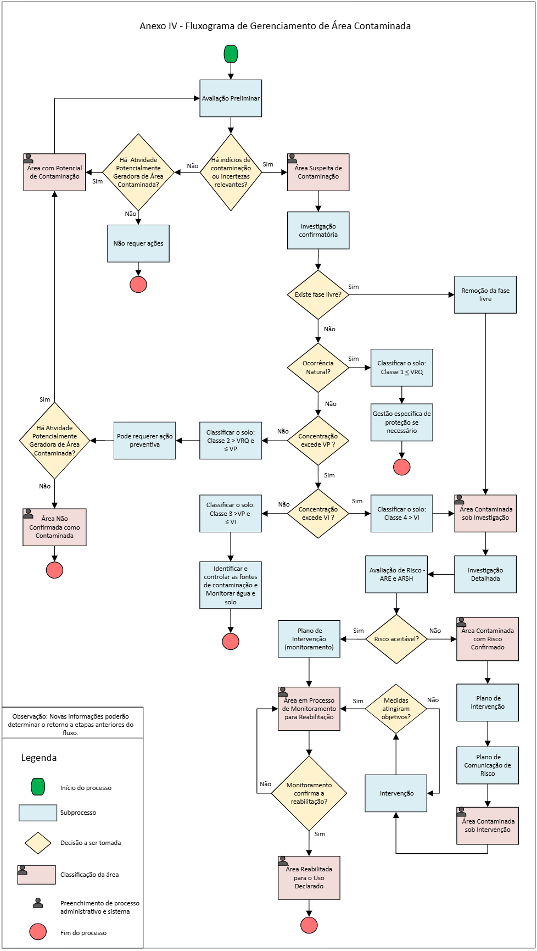

Anexo V
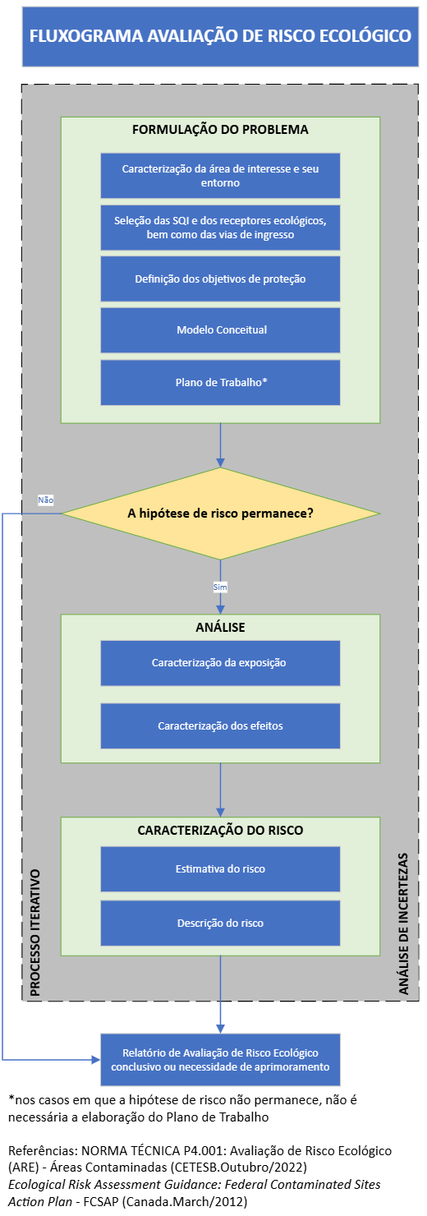
Anexo V – FLUXO DE AVALIAÇÃO DE RISCO ECOLÓGICO

Anexo VI
Anexo VI – FLUXO DE AVALIAÇÃO DE RISCO À SAÚDE HUMANA
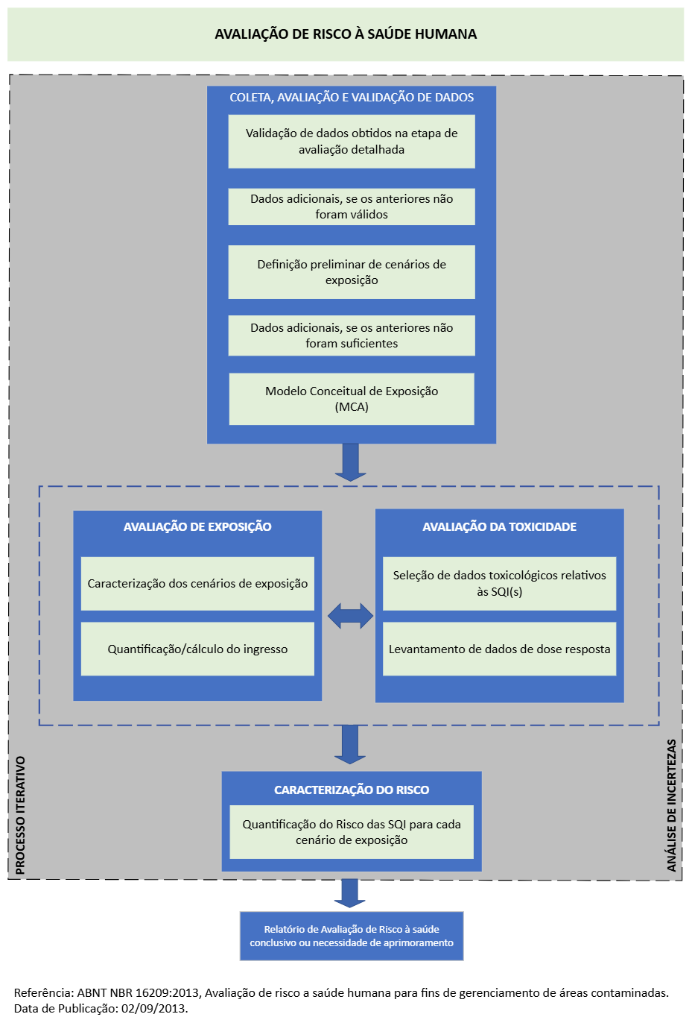

 | * Investigação detalhada

